Wechselradberechnung
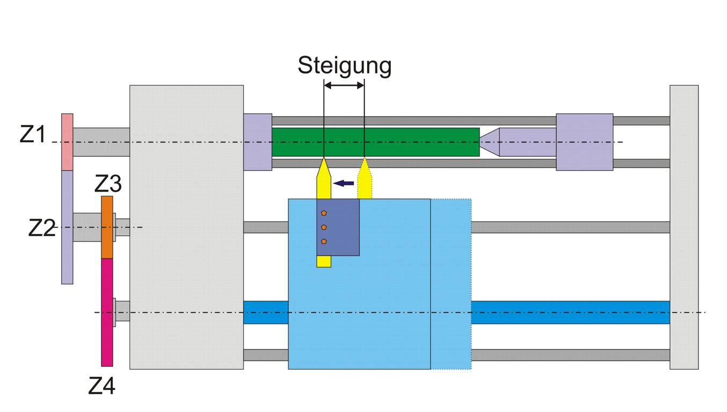
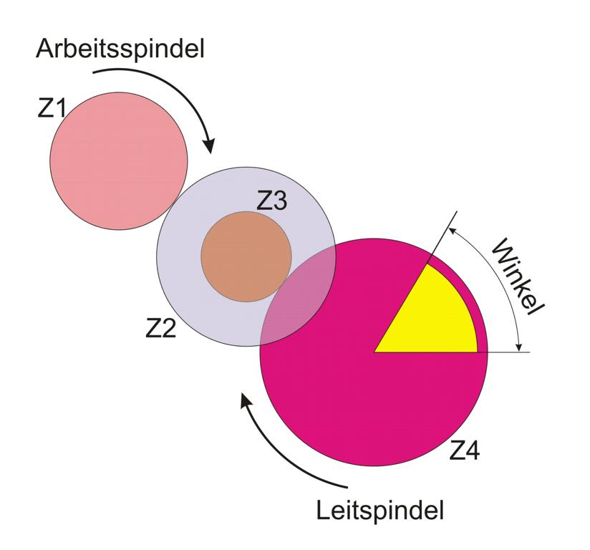
Wechselradberechnung
Gewinde und Leitspindel in Millimeter
 | Grad | Zähnezahl | Zähnesumme | Aufsteckregel? | Unterschied
Rad Z1 treibend (Gewinde bzw. Arbeitsspindel) | 360 | 30 | 50 | OK | 30
Rad Z2 getrieben | 540 | 20
Rad Z3 treibend | 540 | 20 | 110 | OK | 90
Rad Z4 getrieben Grad-Ist-Wert (Leitspindel) | 120 | 90
 | Korrekt
Bekannt
Steigung des zu schneidenden Gewindes P in mm: | 2
Steigung der Leitspindel PL in mm: | 6
Mindestzähnezahl (Aufsteckregel) | 15
Grad-Soll-Wert (Leitspindel) | 120
 | 11 | 11 | 0 | 16 | 0 | 21 | 0 | 0 | 0 | 0 | 0 | 0 | 0 | 0 | 0 | 0 | 0 | 0 | 0 | 0 | 0 | 0 | 0 | 0
 | 1 | 1 |  | 1 |  | 1 |  | 0 |  | 0 |  | 0 |  | 0 |  | 0 |  |  | 0 |  | 0 |  | 0
Gesucht | 10 | 10 |  | 15 |  | 20 |  | 25 |  | 30 |  | 35 |  | 40 |  | 45 |  |  | 50 |  | 55 |  | 60
Zähnezahl der treibenden Räder Z1: | 20 | 20 | 25 | 30 | 35 | 40 | 45 | 50 | 55 | 60 | 65 | 70 | 75 | 80 | 85 | 90 | 95 | 97 | 100 | 105 | 110 | 115 | 120 | 127
 |  |  |  |  |  |  |  |  |  |  |  |  |  |  |  | 16 |  |  |  |  |  |  | 21
 | 0 | 0 |  | 0 |  | 0 |  | 0 |  | 2 |  | 0 |  | 0 |  | 1 |  |  | 0 |  | 0 |  | 1
 |  |  |  | 5 |  |  |  |  |  | 10 |  |  |  |  |  | 15 |  |  |  |  |  |  | 20
Zähnezahl der getriebenen Räder Z2: | 20 | 20 | 25 | 30 | 35 | 40 | 45 | 50 | 55 | 60 | 65 | 70 | 75 | 80 | 85 | 90 | 95 | 97 | 100 | 105 | 110 | 115 | 120 | 127

Vorschlag treibende Räder Z1: | 20 | 20 | 0 | 30 | 0 | 40 | 0 | 0 | 0 | 0 | 0 | 0 | 0 | 0 | 0 | 0 | 0 | 0 | 0 | 0 | 0 | 0 | 0 | 0
Vorschlag getriebene Räder Z2: | #N/A | #N/A | #N/A | 90 | #N/A | 120 | #N/A | #N/A | #N/A | #N/A | #N/A | #N/A | #N/A | #N/A | #N/A | #N/A | #N/A | #N/A | #N/A | #N/A | #N/A | #N/A | #N/A | #N/A

